1.2 & 1.3
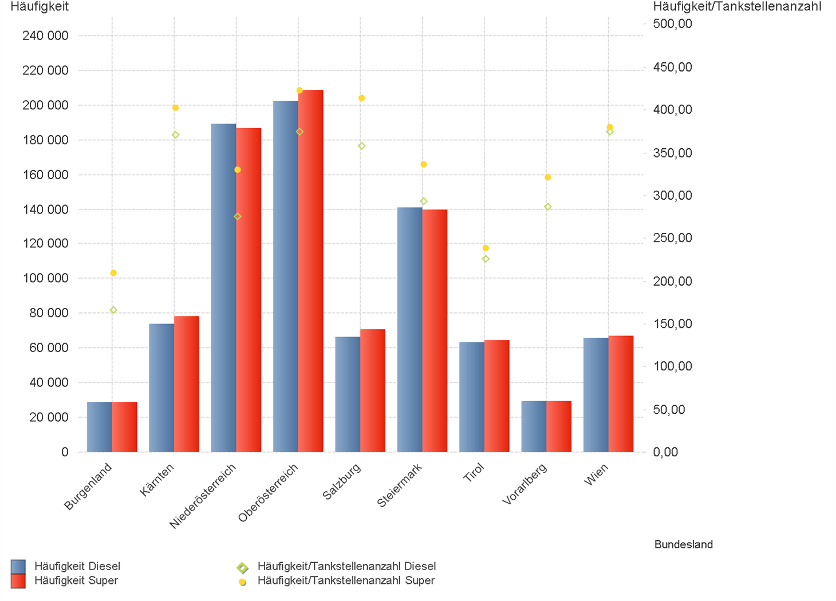
01.07.2025 - 30.09.2025

1.2. | Tankstellenanzahl und Median für "Diesel" und "Super" nach Bundesländern



1.3. | Häufigkeit und durchschnittliche Häufigkeit (je Tankstelle) der Preisänderungen für "Diesel"
 | und "Super" nach Bundesländern

1.6 & 1.7
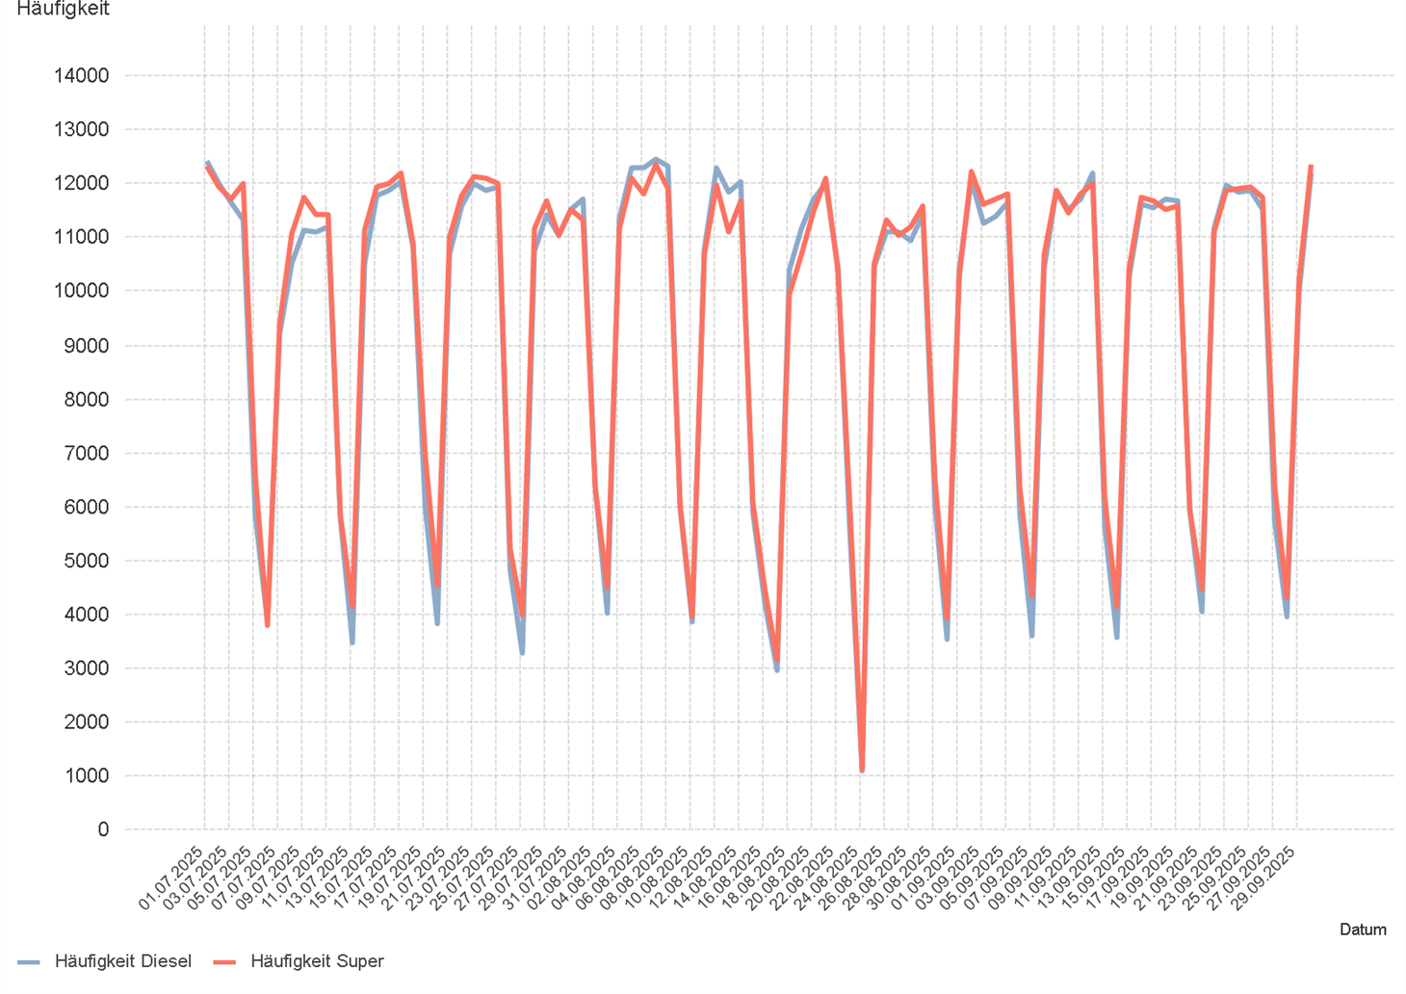
01.07.2025 - 30.09.2025

1.6. Entwicklung der Spritpreise in Österreich

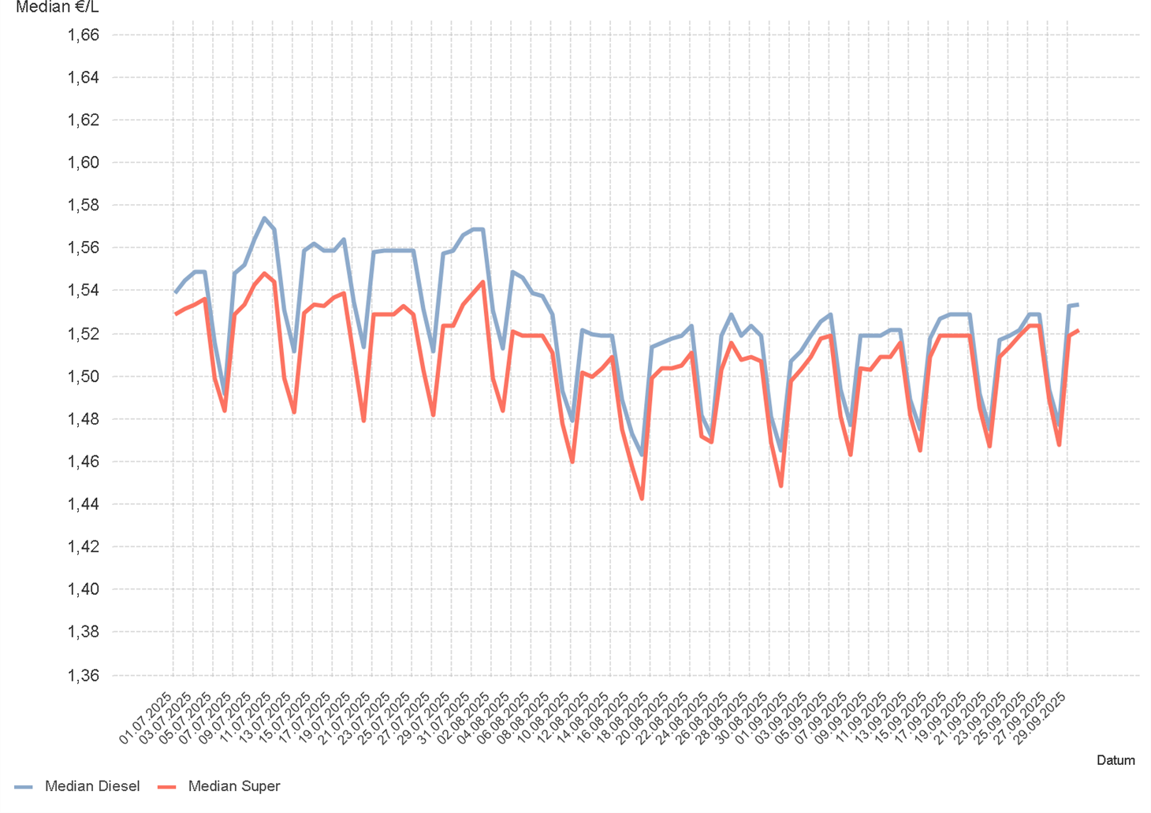

1.7. Entwicklung der Häufigkeit der Preisänderungen in Österreich

2.2 & 2.3
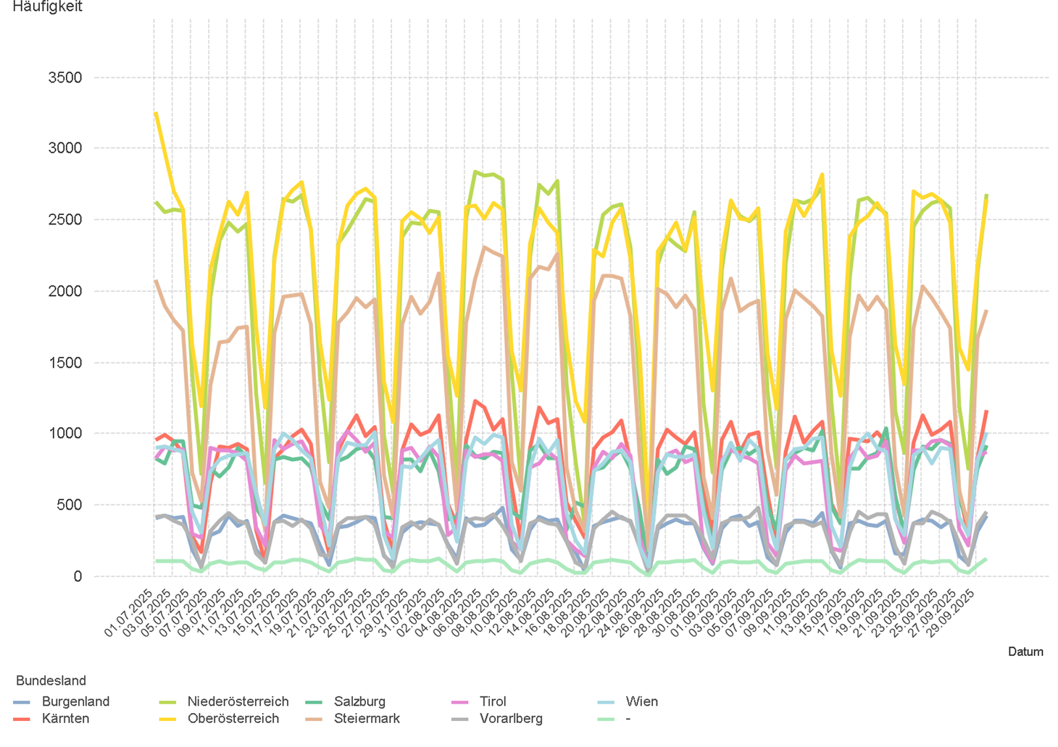
01.07.2025 - 30.09.2025

2.2. Entwicklung der Häufigkeit der Preisänderungen für "Diesel" Preise

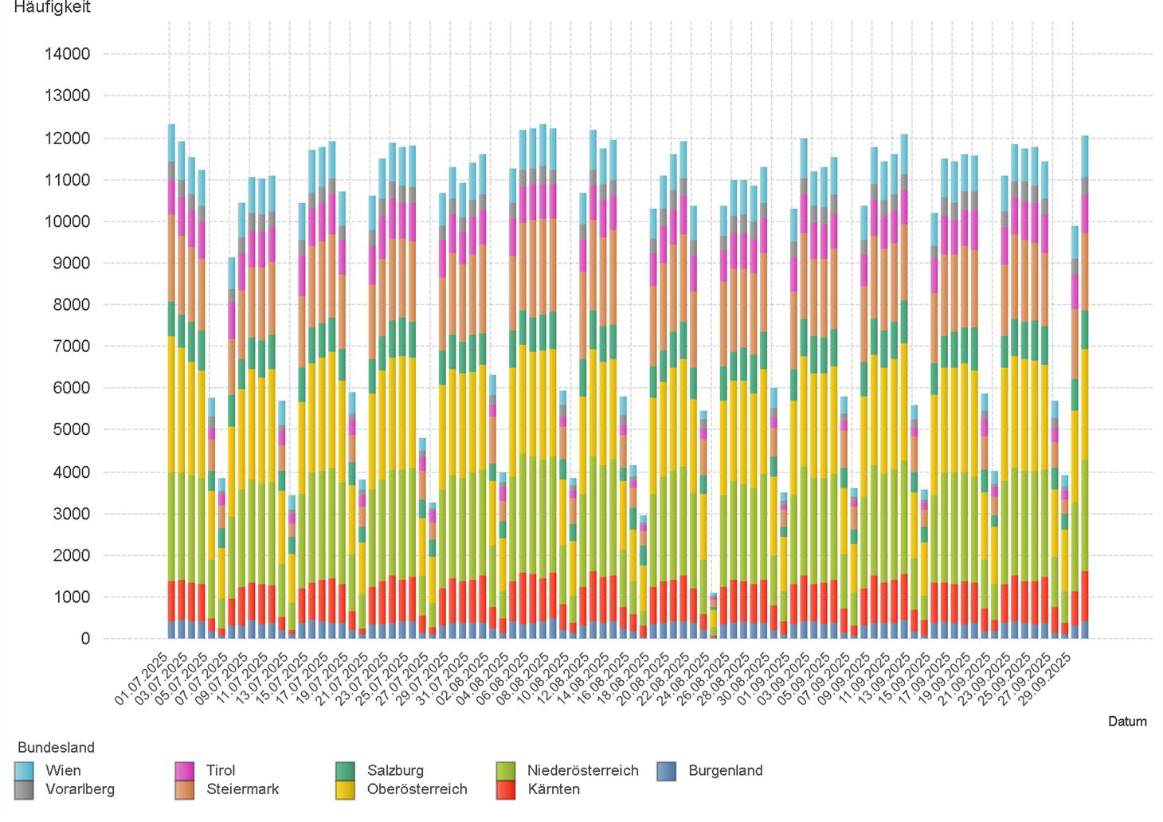

2.3. Entwicklung der Häufigkeit der Preisänderungen für "Diesel" Preise nach Bundesländern

2.5 & 2.6
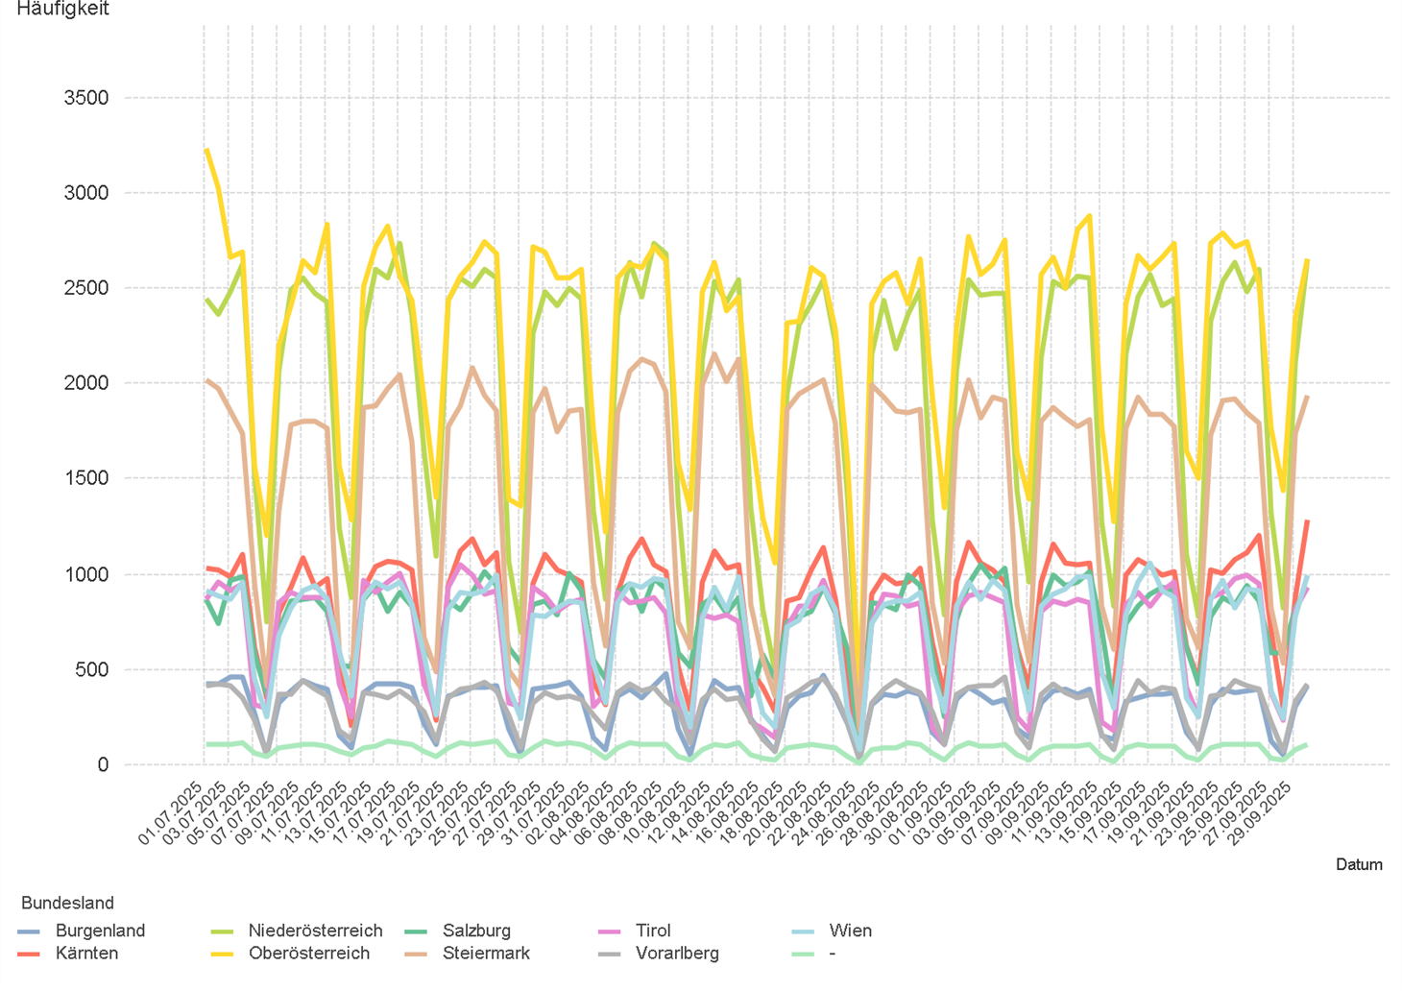
01.07.2025 - 30.09.2025

2.5. Entwicklung der Häufigkeit der Preisänderungen für "Super" Preise

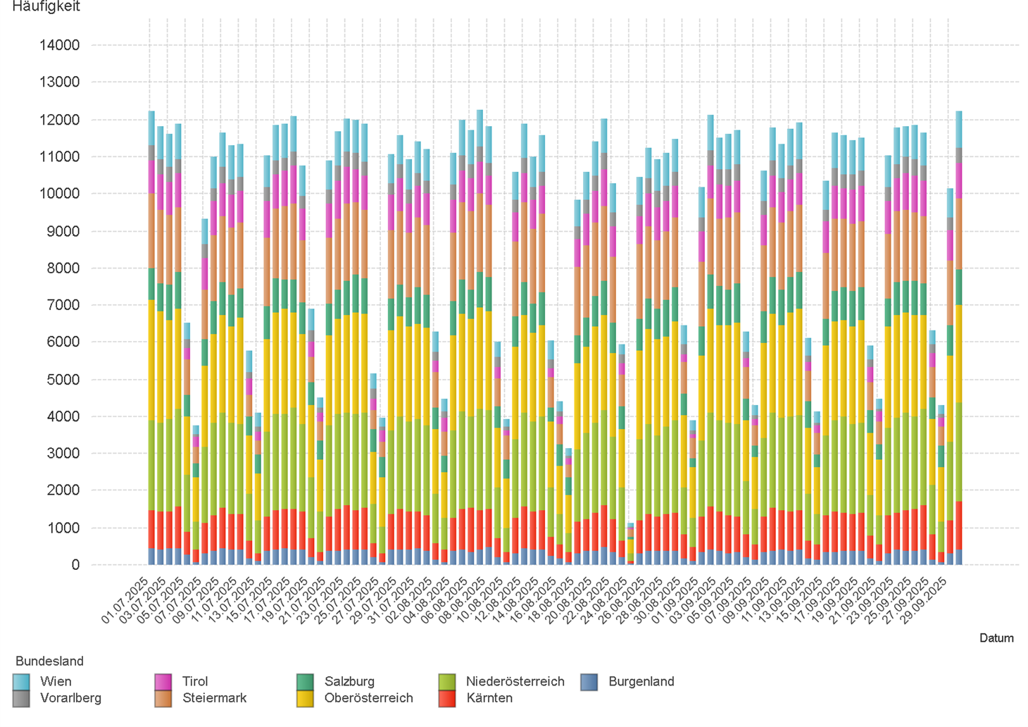

2.6. Entwicklung der Häufigkeit der Preisänderungen für "Super" Preise nach Bundesländern

3.2
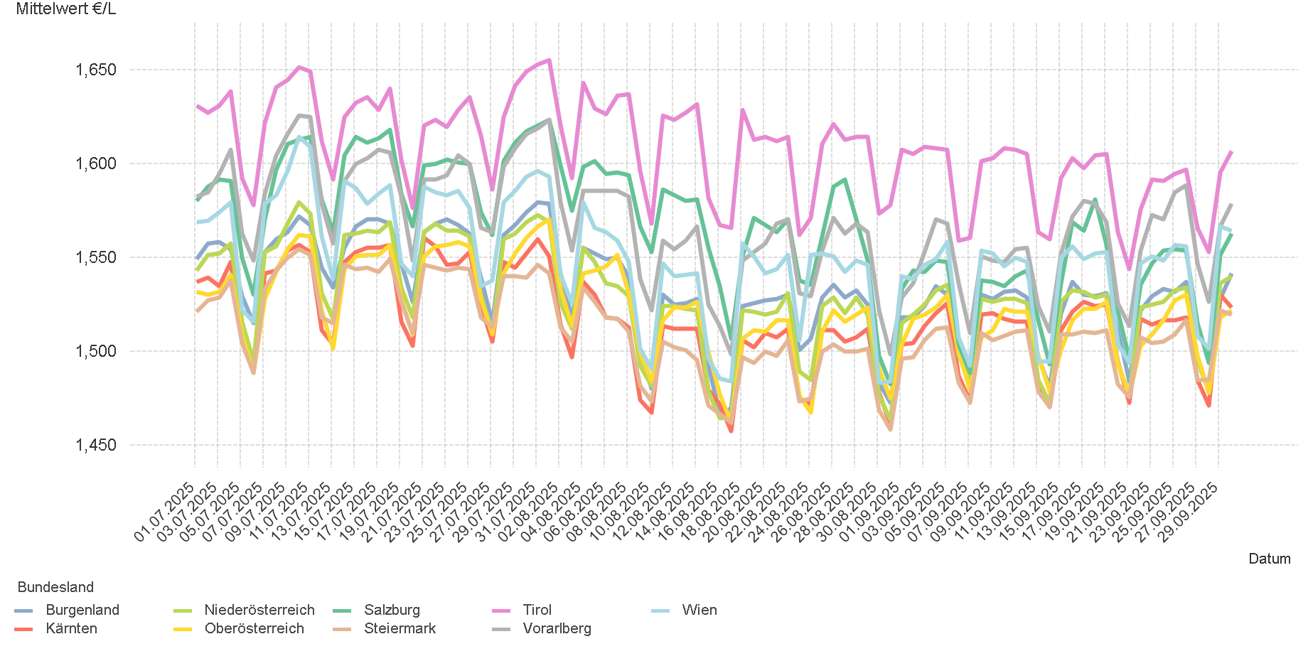
01.07.2025 - 30.09.2025

3.2. Entwicklung Mittelwert für "Diesel" Preise

3.4
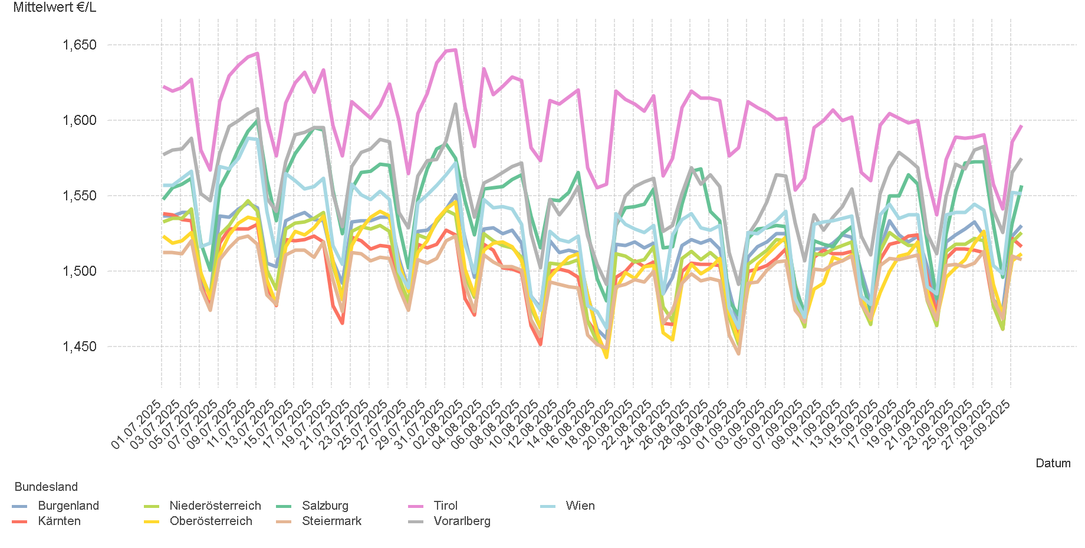
01.07.2025 - 30.09.2025

3.4. Entwicklung Mittelwert für "Super" Preise

4.2
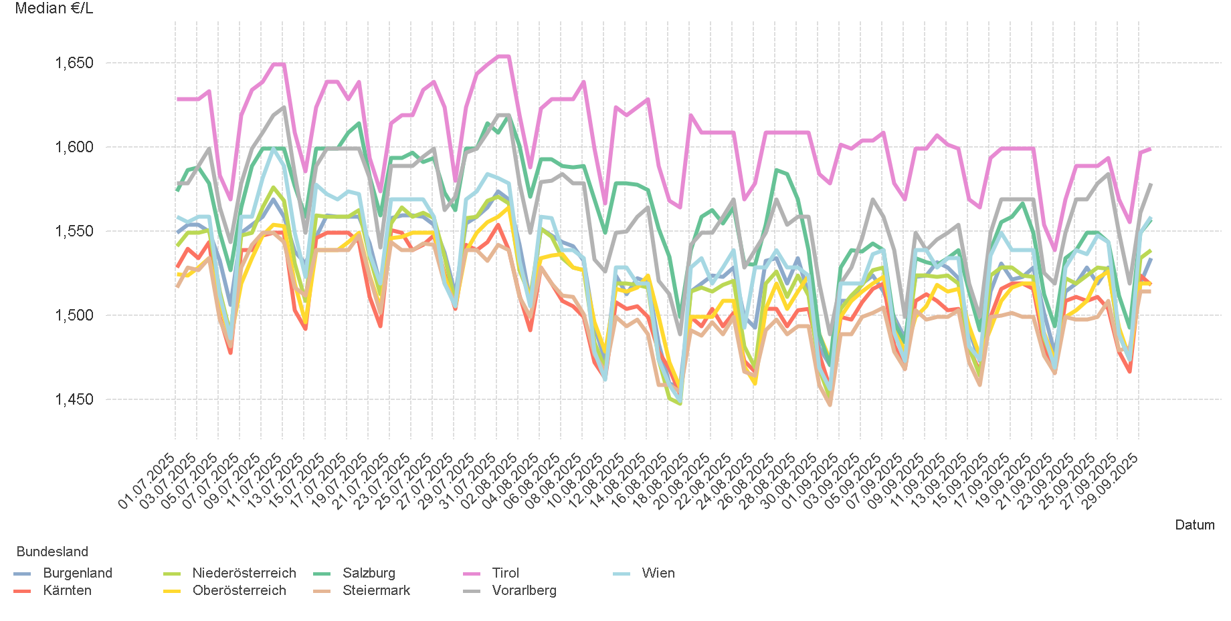
01.07.2025 - 30.09.2025

4.2. Entwicklung Median für "Diesel" Preisen

4.4
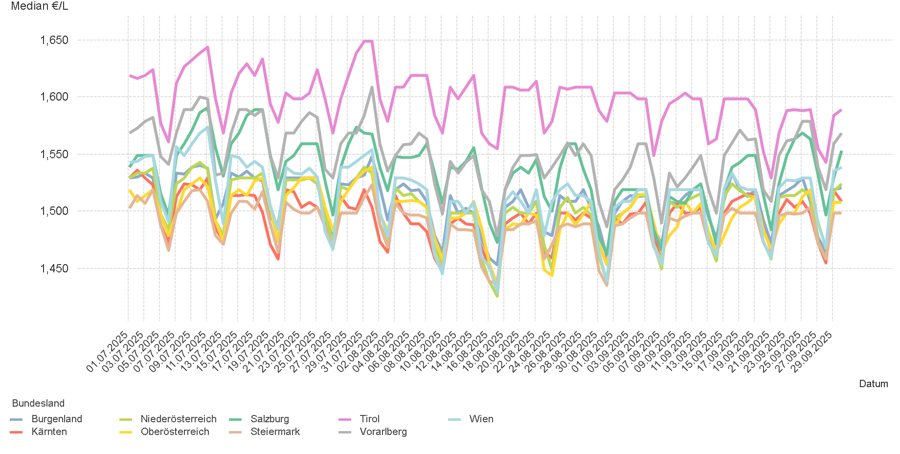
01.07.2025 - 30.09.2025

4.4. Entwicklung Median für "Super" Preisen

6.
01.07.2025 - 30.09.2025

6. Häufigkeit der Preisänderungen durch Tankstellenbetreiber je Meldekanal nach Monaten


DIESEL
Monat | Import | SMS | Web | Total
7 | 281234 | 999 | 15,313 | 297,546
8 | 265344 | 1,021 | 13,498 | 279,863
9 | 276185 | 932 | 13,242 | 290,359
Total | 822763 | 2,952 | 42,053 | 867,768


SUPER
Monat | Import | SMS | Web | Total
7 | 292717 | 1,031 | 13,112 | 306,860
8 | 266264 | 965 | 11,456 | 278,685
9 | 283445 | 930 | 11,560 | 295,935
Total | 842426 | 2,926 | 36,128 | 881,480

